primer ejercicio parcial
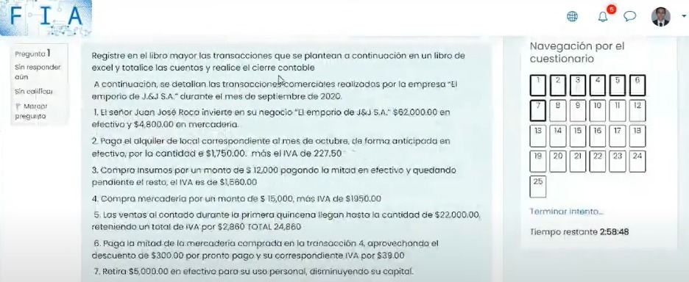
ACTIVOS |  | 111: Caja |  |  |  | 112: Inventario |  |  |  | alquiler del local por anticipado |  |  |  | iva de credito fiscal |  |  |  | insumos
 | 1 | $62,000.00 | $1,977.50 | 2 | 1 | $4,800.00 |  |  | 2 | $1,750.00 |  |  | 2 | $227.50 | $39.00 | 6 | 3 | $12,000.00
 |  |  | $6,780.00
 | 5 | $24,860.00 | $8,136.00 | 6 |  |  |  |  |  |  |  |  | 3 | $1,560.00 | $260.00 | 9
 | 9 | $2,260.00 | $9,040.00 | 8 |  |  |  |  |  |  |  |  | 4 | $1,950.00
 | 12 | $38,420.00 | $5,260.00 | 10 |  |  |  |  |  |  |  |  | 8 | $1,040.00
 |  |  | $8,475.00 | 11 |  |  |  |  |  |  |  |  | 10 | $260.00
 |  | $127,540.00 | $39,668.50 |  |  | $4,800.00 |  |  |  | $1,750.00 |  |  |  | $5,037.50 | $299.00 |  |  | $12,000.00
 |  | $87,871.50 |  |  |  |  |  |  |  |  |  |  |  | $4,738.50

PASIVOS |  | 221: Cuentas por pagar |  |  |  | iva de debito fiscal
 | 6 | $8,475.00 | $6,780.00 | 3 |  |  | $2,860.00 | 5
 | 11 | $8,475.00 | $16,950.00 | 4 |  |  | $4,420.00 | 12

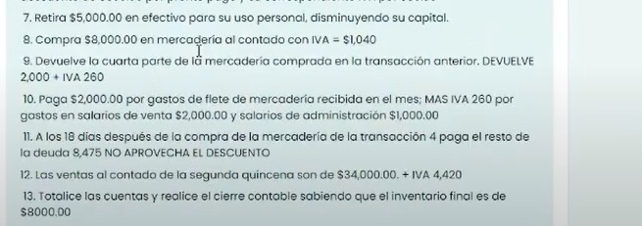
 |  | $16,950.00 | $23,730.00 |  |  |  | $7,280.00
 |  |  | $6,780.00

PATRIMONIO |  | 311: Capital |  |  |  | utilidad bruta del ejercicio
 | 7 | $5,000.00 | $66,800.00

 |  | $5,000.00
 |  |  | $61,800.00


gastos y costos |  | gasto de trasnporte |  |  |  | gasto de venta |  |  |  | gasto de administracion |  |  |  | compras
 | 10 | $2,000.00 |  |  | 10 | $2,000.00 |  |  |  |  | $5,000.00 | 7 | 4 | $15,000.00
 |  |  |  |  |  |  |  |  | 10 | $1,000.00 |  |  | 8 | $8,000.00


 |  | $2,000.00 |  |  |  | $2,000.00 |  |  |  | $1,000.00 | $5,000.00
 |  |  |  |  |  |  |  |  |  |  | $4,000.00 |  |  | $23,000.00

ingresos |  | ventas |  |  |  | descuento sobre compras |  |  |  | devolucion de compras
 |  |  | $22,000.00 | 5 |  |  | $300.00 | 6 |  |  | $2,000.00 | 9
 |  |  | $34,000.00 | 12

 |  |  | $56,000.00 |  |  |  | $300.00 |  |  |  | $2,000.00

